Лист1
Бланк заказа от 22.11.2016
Сумма заказа |  | 0

139Б-5 Бюстгальтер женский 512242 [ЦБ000001303]
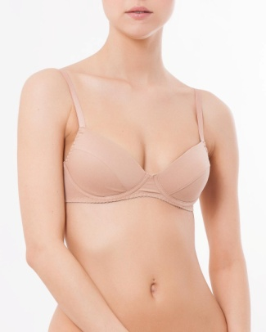 | Цвет | Бежевый
 | Состав | 95% хлопок 5% эластан
 | Размер | р-р 65А | р-р 65АА | р-р 70А | р-р 70АА | р-р 70В | р-р 75А | р-р 75АА
 | Остаток | 4 | 2 | 0 | 0 | 0 | 0 | 0
 | Цена | 282 | 282 | 282 | 282 | 282 | 282 | 282

 | Заказано
 | Сумма | 0 | 0 | 0 | 0 | 0 | 0 | 0
 | Итого | 0
139Б-5 Бюстгальтер женский 512242 [ЦБ000001303]
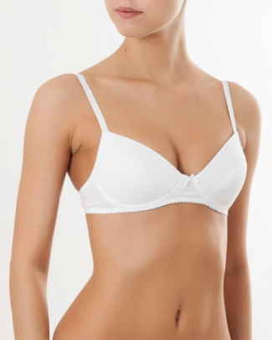 | Цвет | Белый
 | Состав | 95% хлопок 5% эластан
 | Размер | р-р 65А | р-р 65АА | р-р 70А | р-р 70АА | р-р 70В | р-р 75А | р-р 75АА
 | Остаток | 2 | 1 | 13 | 0 | 0 | 0 | 0
 | Цена | 282 | 282 | 282 | 282 | 282 | 282 | 282

 | Заказано
 | Сумма | 0 | 0 | 0 | 0 | 0 | 0 | 0
 | Итого | 0
139Б-5 Бюстгальтер женский 512242 [ЦБ000001303]
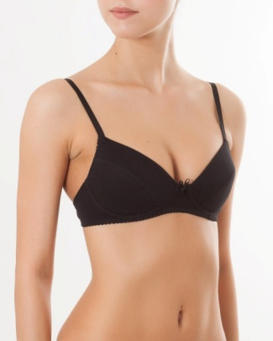 | Цвет | Черный
 | Состав | 95% хлопок 5% эластан
 | Размер | р-р 65А | р-р 65АА | р-р 70А | р-р 70АА | р-р 70В | р-р 75А | р-р 75АА
 | Остаток | 4 | 7 | 3 | 0 | 1 | 1 | 0
 | Цена | 281.05 | 281.05 | 282 | 282 | 282 | 282 | 282

 | Заказано
 | Сумма | 0 | 0 | 0 | 0 | 0 | 0 | 0
 | Итого | 0
861Б-5 Бюстье для девочек 517701 [ЦБ000001342]
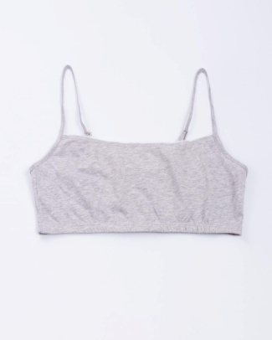 | Цвет | Серый меланж
 | Состав | 100% хлопок
 | Размер | р-р 140-68 | р-р 146-72
 | Остаток | 0 | 11
 | Цена | 151 | 151

 | Заказано
 | Сумма | 0 | 0
 | Итого | 0
861Б-5 Бюстье для девочек 517701 [ЦБ000001342]
 | Цвет | Белый
 | Состав | 100% хлопок
 | Размер | р-р 128-64 | р-р 134-68 | р-р 140-68 | р-р 146-72
 | Остаток | 98 | 88 | 27 | 0
 | Цена | 151 | 151 | 151 | 151

 | Заказано
 | Сумма | 0 | 0 | 0 | 0
 | Итого | 0
861Б-5 Бюстье для девочек 517701 [ЦБ000001342]
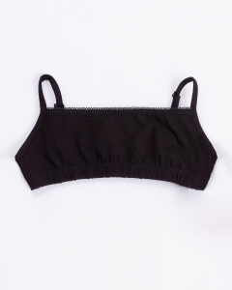 | Цвет | Черный
 | Состав | 100% хлопок
 | Размер | р-р 134-68 | р-р 140-68 | р-р 146-72
 | Остаток | 9 | 6 | 7
 | Цена | 151 | 151 | 151

 | Заказано
 | Сумма | 0 | 0 | 0
 | Итого | 0
862Б-5 Бюстье для девочек 517701 [ЦБ000001343]
 | Цвет | Серый меланж
 | Состав | 100% хлопок
 | Размер | 152-76 | 158-80 | 164-84
 | Остаток | 0 | 4 | 0
 | Цена | 151 | 151 | 151

 | Заказано
 | Сумма | 0 | 0 | 0
 | Итого | 0
862Б-5 Бюстье для девочек 517701 [ЦБ000001343]
 | Цвет | Белый
 | Состав | 100% хлопок
 | Размер | 152-76 | 158-80 | 164-84
 | Остаток | 0 | 47 | 52
 | Цена | 151 | 151 | 151

 | Заказано
 | Сумма | 0 | 0 | 0
 | Итого | 0
862Б-5 Бюстье для девочек 517701 [ЦБ000001343]
 | Цвет | Черный
 | Состав | 100% хлопок
 | Размер | 152-76 | 158-80 | 164-84
 | Остаток | 6 | 7 | 0
 | Цена | 151 | 151 | 151

 | Заказано
 | Сумма | 0 | 0 | 0
 | Итого | 0
1-403-0 Трусы для девочек 417703-3 [ЦБ000000742]
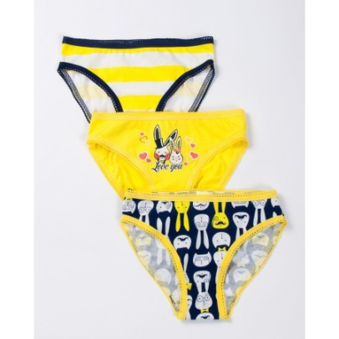 | Цвет | зайцы
 | Состав | 100% хлопок
 | Размер | р-р 128-64 | р-р 140-68 | р-р 146-72
 | Остаток | 7 | 8 | 9
 | Цена | 298 | 298 | 298

 | Заказано
 | Сумма | 0 | 0 | 0
 | Итого | 0

